Profile Device Request
Our | Delta
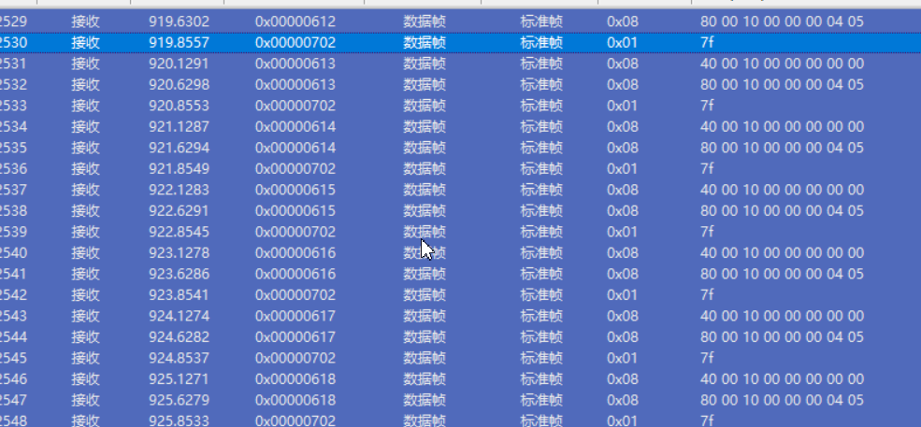

说明：
1. 从ID1-ID127进行轮询
2. 超时时间为500ms

NMT
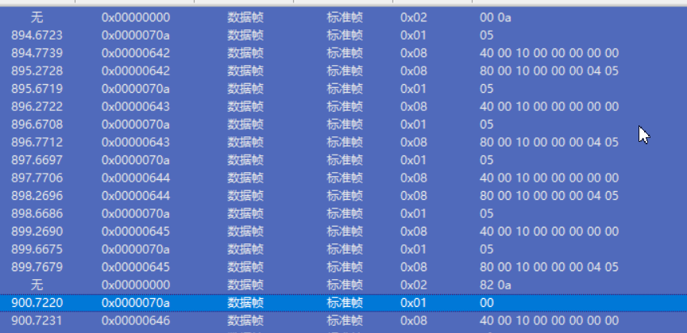
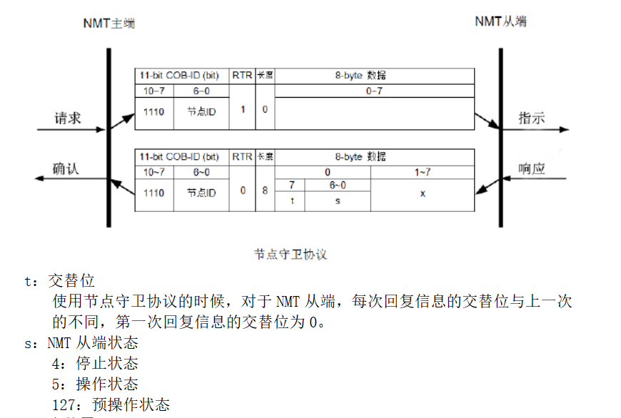
测试用例1步骤
1. 确认上电以后的状态
2. 发送状态请求包（远程帧）
3. 收到指令后切换到对应的新状态，指令ID为0

ID | byte0 | byte1
0 | cs: 0-stop 1-start 128-Pre-operation 129-reset mode 130-reset communication | Node-ID

 |  |  | 步骤2 Delta 不支持远程请求

 |  |  | 步骤3

